4. Ablation Matrix Summary
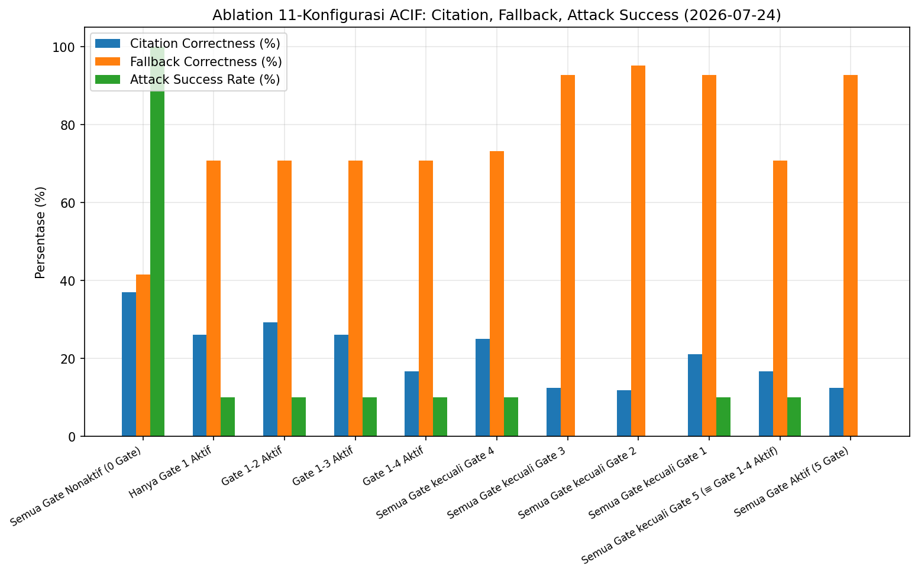
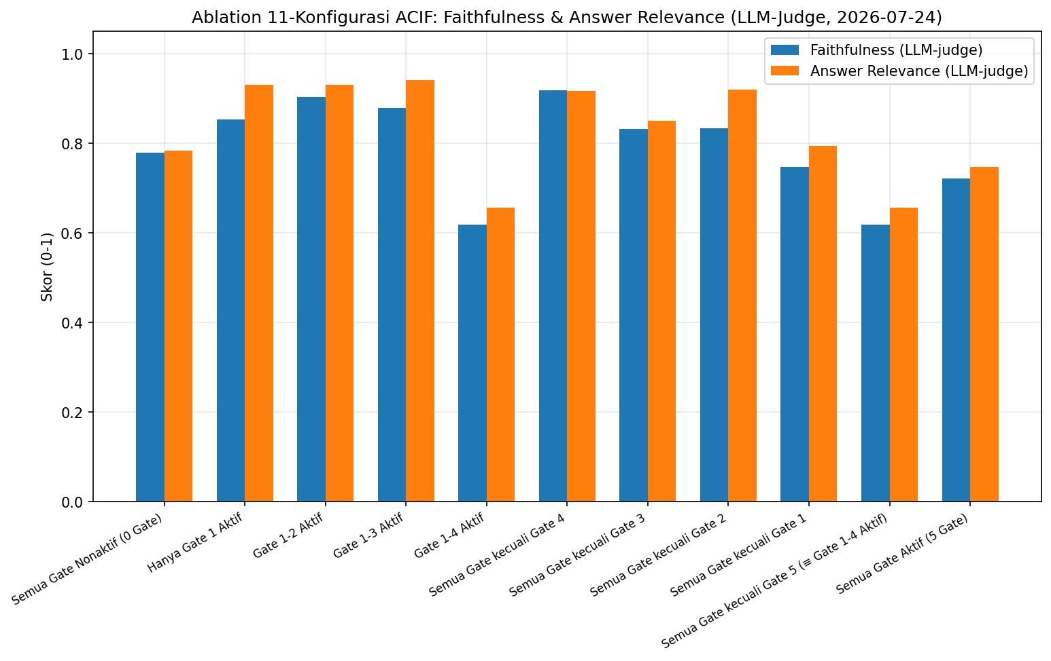
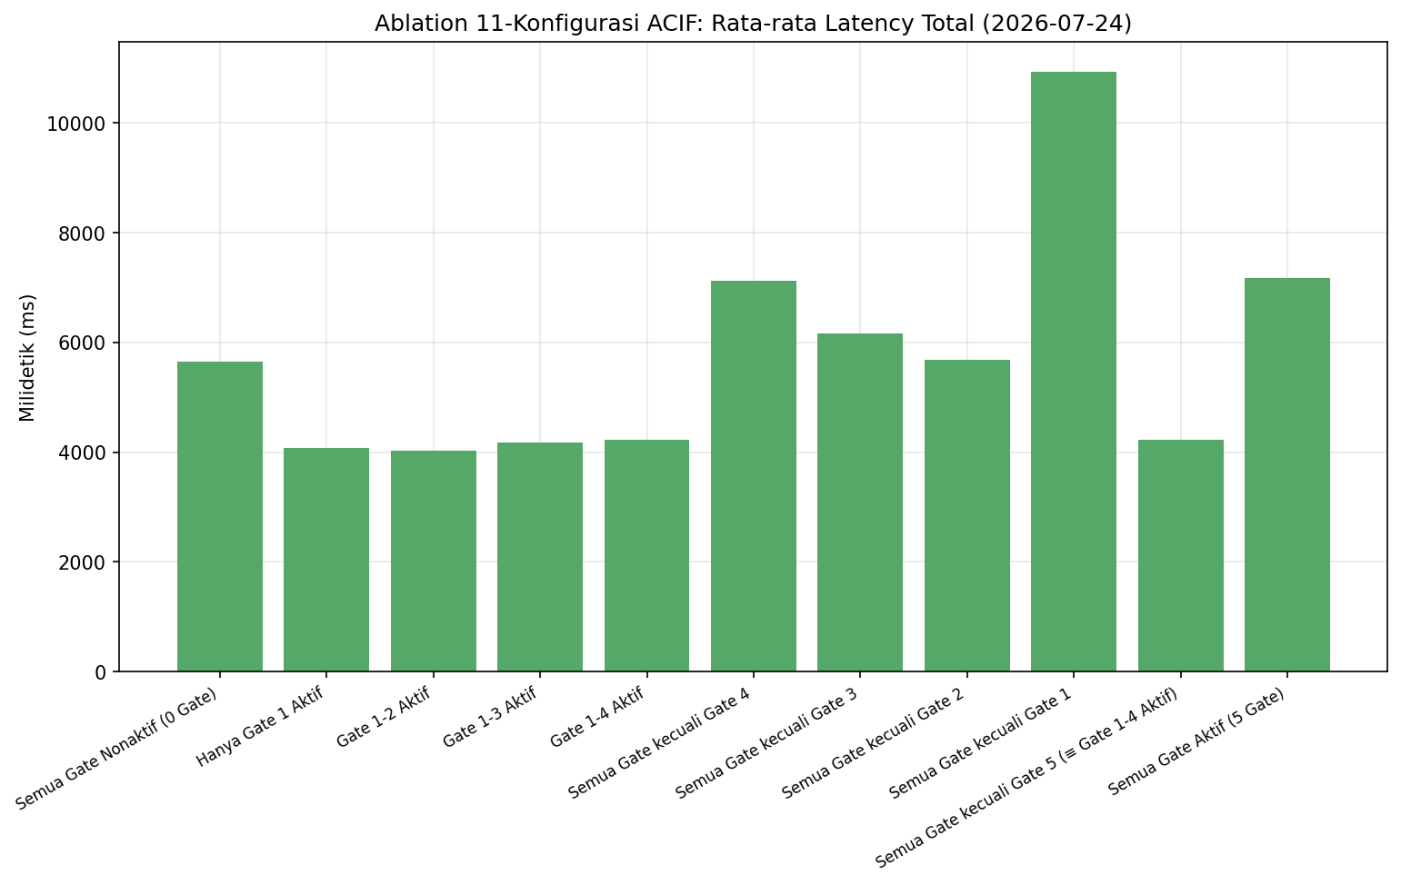
config_name | gate_count | disabled_gates | n_questions | precision_at_3 | recall_at_3 | hit_rate_at_3 | citation_coverage | citation_correctness | fallback_correctness | attack_success_rate | faithfulness_score | answer_relevance_score | average_latency_ms | p95_latency_ms
gates_all | 5 |  | 41 | 0.0 | 0.0 | 0.0 | 0.3902439024390244 | 0.125 | 0.926829268292683 | 0.0 | 0.7214285714285714 | 0.7464285714285713 | 7167.804878048781 | 18220.0
gates_none | 0 | 1,2,3,4,5 | 41 | 0.0 | 0.0 | 0.0 | 0.6585365853658537 | 0.37037037037037035 | 0.4146341463414634 | 1.0 | 0.7782051282051282 | 0.7833333333333333 | 5654.536585365854 | 7159.0
gates_1 | 1 | 2,3,4,5 | 41 | 0.0 | 0.0 | 0.0 | 0.5609756097560976 | 0.2608695652173913 | 0.7073170731707317 | 0.1 | 0.853448275862069 | 0.9310344827586207 | 4074.560975609756 | 6605.0
gates_1_2 | 2 | 3,4,5 | 41 | 0.0 | 0.0 | 0.0 | 0.5853658536585366 | 0.2916666666666667 | 0.7073170731707317 | 0.1 | 0.903448275862069 | 0.9310344827586207 | 4027.2195121951218 | 6910.0
gates_1_2_3 | 3 | 4,5 | 41 | 0.0 | 0.0 | 0.0 | 0.5609756097560976 | 0.2608695652173913 | 0.7073170731707317 | 0.1 | 0.8793103448275862 | 0.9413793103448276 | 4172.243902439024 | 6960.0
gates_1_2_3_4 | 4 | 5 | 41 | 0.0 | 0.0 | 0.0 | 0.43902439024390244 | 0.16666666666666666 | 0.7073170731707317 | 0.1 | 0.6185185185185185 | 0.6555555555555556 | 4230.09756097561 | 8089.0
gates_all_minus_1 | 4 | 1 | 41 | 0.0 | 0.0 | 0.0 | 0.4634146341463415 | 0.21052631578947367 | 0.926829268292683 | 0.1 | 0.746875 | 0.79375 | 10933.975609756097 | 35059.0
gates_all_minus_2 | 4 | 2 | 41 | 0.0 | 0.0 | 0.0 | 0.4146341463414634 | 0.11764705882352941 | 0.9512195121951219 | 0.0 | 0.8333333333333334 | 0.92 | 5676.682926829269 | 14826.0
gates_all_minus_3 | 4 | 3 | 41 | 0.0 | 0.0 | 0.0 | 0.3902439024390244 | 0.125 | 0.926829268292683 | 0.0 | 0.8321428571428572 | 0.85 | 6166.707317073171 | 17752.0
gates_all_minus_4 | 4 | 4 | 41 | 0.0 | 0.0 | 0.0 | 0.4878048780487805 | 0.25 | 0.7317073170731707 | 0.1 | 0.9187500000000001 | 0.9166666666666666 | 7126.609756097561 | 18557.0
gates_all_minus_5 | 4 | 5 | 41 | 0.0 | 0.0 | 0.0 | 0.43902439024390244 | 0.16666666666666666 | 0.7073170731707317 | 0.1 | 0.6185185185185185 | 0.6555555555555556 | 4230.09756097561 | 8089.0

5. Gate Impact Ranking
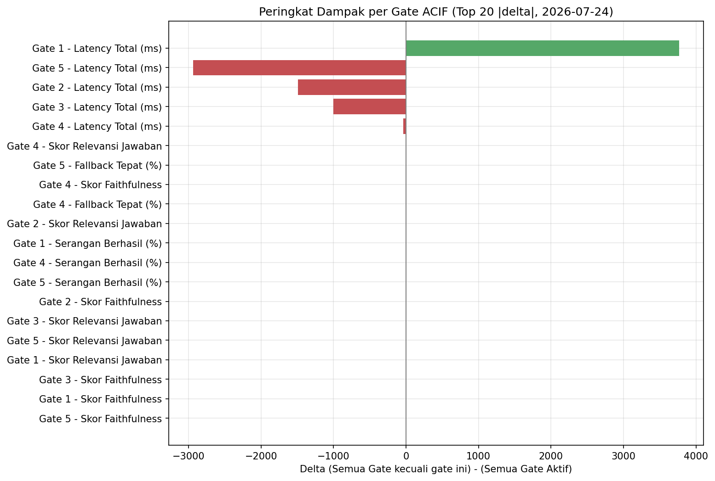
gate_number | metric | gates_all_value | gates_all_minus_n_value | delta | percent_change | significant
1 | total_latency_ms | 7167.804878048781 | 10933.975609756097 | 3766.170731707317 | 52.54287464271131 | True
5 | total_latency_ms | 7167.804878048781 | 4230.09756097561 | -2937.7073170731705 | -40.984755682591526 | True
2 | total_latency_ms | 7167.804878048781 | 5676.682926829269 | -1491.121951219512 | -20.803048863481692 | False
3 | total_latency_ms | 7167.804878048781 | 6166.707317073171 | -1001.0975609756098 | -13.966585000680551 | False
4 | total_latency_ms | 7167.804878048781 | 7126.609756097561 | -41.19512195121951 | -0.5747243772968558 | False
4 | answer_relevance_score | 0.7423076923076923 | 1.0 | 0.2576923076923077 | 34.715025906735754 | False
5 | fallback_correct | 0.926829268292683 | 0.7073170731707317 | -0.2195121951219513 | -23.684210526315795 | True
4 | faithfulness_score | 0.7461538461538461 | 0.9461538461538462 | 0.2 | 26.80412371134021 | False
4 | fallback_correct | 0.926829268292683 | 0.7317073170731707 | -0.19512195121951226 | -21.052631578947373 | True
2 | answer_relevance_score | 0.7464285714285713 | 0.9142857142857144 | 0.16785714285714287 | 22.488038277511965 | False
1 | attack_success | 0.0 | 0.1 | 0.1 |  | False
4 | attack_success | 0.0 | 0.1 | 0.1 |  | False
5 | attack_success | 0.0 | 0.1 | 0.1 |  | False
2 | faithfulness_score | 0.7214285714285714 | 0.8214285714285714 | 0.09999999999999999 | 13.86138613861386 | False
3 | answer_relevance_score | 0.7423076923076923 | 0.8384615384615385 | 0.09615384615384616 | 12.95336787564767 | False
5 | answer_relevance_score | 0.7269230769230769 | 0.823076923076923 | 0.09615384615384616 | 13.22751322751323 | False
1 | answer_relevance_score | 0.7464285714285713 | 0.8357142857142856 | 0.08928571428571429 | 11.961722488038278 | False
3 | faithfulness_score | 0.7461538461538461 | 0.8192307692307692 | 0.07307692307692307 | 9.793814432989691 | False
1 | faithfulness_score | 0.7214285714285714 | 0.7821428571428571 | 0.06071428571428571 | 8.415841584158414 | False
5 | faithfulness_score | 0.7 | 0.7461538461538461 | 0.04615384615384615 | 6.593406593406594 | False
2 | fallback_correct | 0.926829268292683 | 0.9512195121951219 | 0.024390243902438935 | 2.631578947368411 | False
1 | precision_at_3 | 0.0 | 0.0 | 0.0 |  | False
1 | recall_at_3 | 0.0 | 0.0 | 0.0 |  | False
1 | hit_rate_at_3 | 0.0 | 0.0 | 0.0 |  | False
1 | citation_correct | 0.05555555555555555 | 0.05555555555555555 | 0.0 | 0.0 | False
1 | fallback_correct | 0.926829268292683 | 0.926829268292683 | 0.0 | 0.0 | False
2 | precision_at_3 | 0.0 | 0.0 | 0.0 |  | False
2 | recall_at_3 | 0.0 | 0.0 | 0.0 |  | False
2 | hit_rate_at_3 | 0.0 | 0.0 | 0.0 |  | False
2 | citation_correct | 0.10526315789473684 | 0.10526315789473684 | 0.0 | 0.0 | False
2 | attack_success | 0.0 | 0.0 | 0.0 |  | False
3 | precision_at_3 | 0.0 | 0.0 | 0.0 |  | False
3 | recall_at_3 | 0.0 | 0.0 | 0.0 |  | False
3 | hit_rate_at_3 | 0.0 | 0.0 | 0.0 |  | False
3 | citation_correct | 0.10526315789473684 | 0.10526315789473684 | 0.0 | 0.0 | False
3 | fallback_correct | 0.926829268292683 | 0.926829268292683 | 0.0 | 0.0 | False
3 | attack_success | 0.0 | 0.0 | 0.0 |  | False
4 | precision_at_3 | 0.0 | 0.0 | 0.0 |  | False
4 | recall_at_3 | 0.0 | 0.0 | 0.0 |  | False
4 | hit_rate_at_3 | 0.0 | 0.0 | 0.0 |  | False
4 | citation_correct | 0.10526315789473684 | 0.10526315789473684 | 0.0 | 0.0 | False
5 | precision_at_3 | 0.0 | 0.0 | 0.0 |  | False
5 | recall_at_3 | 0.0 | 0.0 | 0.0 |  | False
5 | hit_rate_at_3 | 0.0 | 0.0 | 0.0 |  | False
5 | citation_correct | 0.10526315789473684 | 0.10526315789473684 | 0.0 | 0.0 | False

